Sheet1
 | Neapbūvētās zemes noma*
 | Kadastra apzīmējums | Nosaukums, pagasts | Kopējā z.v. platība, ha | Nomas platība, ha* | Lietošanas mērķis | Nomas maksa bez PVN gadā (euro) | Sludinājuma ievietošanas mājaslapā uz 5 dd, datums | Pieteikšanās termiņš **
 | 56860020653 | Bez adreses, Salas pagasts | 0.76 | 0.04 | personīgā palīgsaimniecība | 12.00 | 18.03.2026. | 25.03.2026.
 | 56860090260 | "Mazbērziņi", Salas pagasts | 2.2 | 0.23 | personīgā palīgsaimniecība | 19.54 | 18.03.2026. | 25.03.2026.
 | 56860050229 | Bez adreses, Salas pagasts | 0.06 | 0.06 | personīgā palīgsaimniecība | 12.00 | 18.03.2026. | 25.03.2026. | 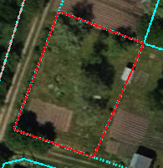
 | 56860050230 | Bez adreses, Salas pagasts | 0.06 | 0.06 | personīgā palīgsaimniecība | 12.00 | 18.03.2026. | 25.03.2026.
 | 56460030137 | Vārpiņas", Atašienes pagasts | 1.3614 | 1.3614 | lauksaimniecība | 122.53 | 18.03.2026. | 25.03.2026. | 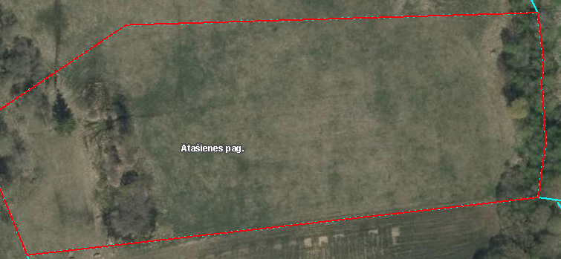
*Saskaņā Ministru kabineta 2018.gada 19.jūnija noteikumu Nr.350 „Publiskas personas zemes nomas un apbūves tiesības noteikumi”
* Saskaņā ar Jēkabpils novada domes 28.04.2022. noteikumiem “Neapbūvēta zemesgabala nomas tiesību piešķiršanas kārtība Jēkabpils novada pašvaldībā”
** Ja pretendentu pieteikšanās termiņā, kas nav īsāks par piecām darbdienām, piesakās vairāki pretendenti, neapbūvēta zemesgabala nomnieku noskaidro rakstiskā vai mutiskā izsolē. Pieteikumus, kas iesniegti pēc norādītā termiņa, neizskata

